2022_08_data
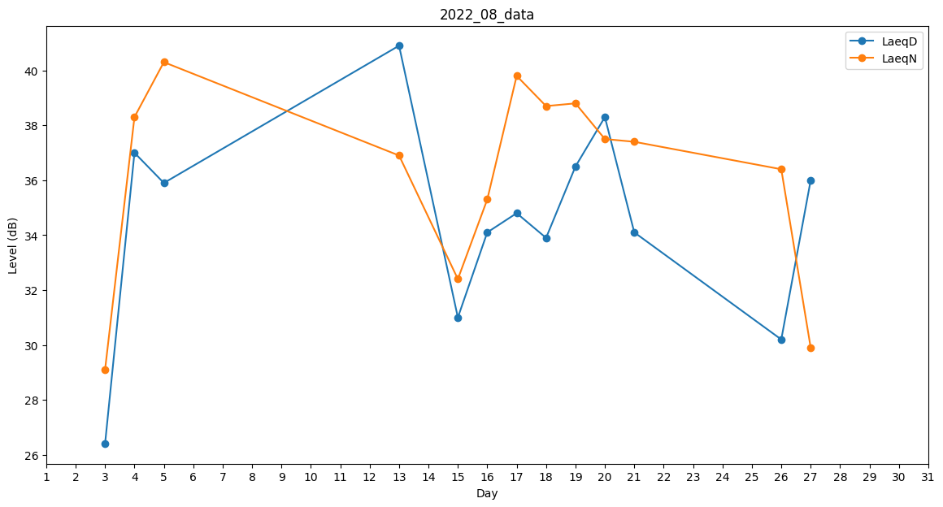
Day | LaeqD | LaeqN
1 | 0 | 29.4
2 | 0 | 0
3 | 26.4 | 29.1
4 | 37 | 38.3
5 | 35.9 | 40.3
6 | 26.4 | 0
7 | 0 | 0
8 | 0 | 0
9 | 0 | 0
10 | 0 | 0
11 | 39.5 | 0
12 | 41.1 | 0
13 | 40.9 | 36.9
14 | 41.8 | 0
15 | 31 | 32.4
16 | 34.1 | 35.3
17 | 34.8 | 39.8
18 | 33.9 | 38.7
19 | 36.5 | 38.8
20 | 38.3 | 37.5
21 | 34.1 | 37.4
22 | 0 | 35.3
23 | 26.4 | 0
24 | 0 | 0
25 | 0 | 38.7
26 | 30.2 | 36.4
27 | 36 | 29.9
28 | 0 | 29.4
29 | 0 | 0
30 | 0 | 0
31 | 0 | 0

